Sheet1
CyberRoamer 250cc Spare parts list

目录 INDEX
Items | DESCRIPTION |  |  |  |  |  |  | 页码
1 | 汽油机组件 (Engine assy) |  |  |  |  |  |  | 2
2 | 节气门/空滤器组件 (Throttle valve/air filter) |  |  |  |  |  |  | 1
3 | 排气消声器/油箱组件 (Muffler/fuel tank) |  |  |  |  |  |  | 2
4 | 摇臂及球头组件 (Swing arm and ball head assembly) |  |  |  |  |  |  | 1
5 | 转向节及前轮法兰组件/转向管柱组件 (Knuckle/Front Wheel Flange/Steering column assembly) |  |  |  |  |  |  | 2
6 | 换挡杆组件/链条张紧轮组件 （Gear Lever/ chain roller assembly) |  |  |  |  |  |  | 2
7 | 后桥组件 (Rear axle assy) |  |  |  |  |  |  | 1
8 | 减震和车轮组件 (Shock and Rim assy) |  |  |  |  |  |  | 2
9 | 后叉组件 (Rear fork assembly) |  |  |  |  |  |  | 2
10 | 方向把与制动组件 (Handle bar and Braking assembly) |  |  |  |  |  |  | 2
11 | 塑件组件 (Plastic) |  |  |  |  |  |  | 2
12 | 电气件组件 (electric parts) |  |  |  |  |  |  | 2
13 | 车架及附件组件 (Frame and Accessory) |  |  |  |  |  |  | 2

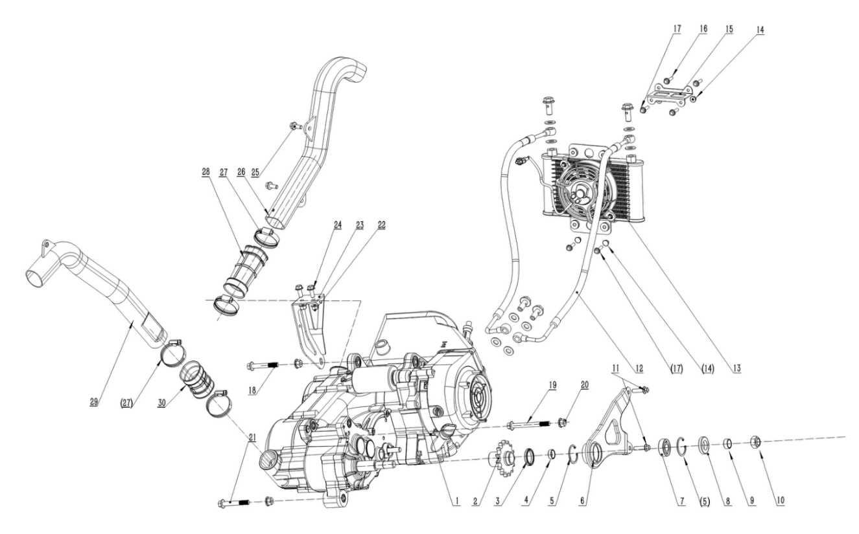

汽油机组件 Engine assy
序号 | 件号 | 中文名称 | 规格型号 | 英文名称 | 单位 | 数量 | 订单数量 | 备注
No. | Part No. | Chinese | Type | Description | Unit | Qty. | Order QTY | Remark
1 | 212050001001 | 巨能汽油机_亚光黑 | 1P69YML_224cc_内置倒档_带换档杆组件_无标 | Engine | pcs | 1
2 | 263600003001 | 输出链轮_电泳黑色 | AGA-18/250_530-15T_花键套长52_台阶￠30X8 | output chain wheel | pcs | 1
3 | 319018032001 | 油封_黑色 | ￠30X￠40X5 | Seal | pcs | 1
4 | 319002044001 | 输出链轮衬套_镀白锌 | AGA-18/250_焊接钢管￠22X2.0X7.5mm | bush | pcs | 1
5 | 405005002001 | 内卡簧_黑色 | 40 | Inside circlip | pcs | 2
6 | 303015013002 | 输出轴支撑架_喷塑磨砂黑 | AGA-18/250 | Output shaft bracket | pcs | 1
7 | 409002012001 | 深沟球轴承_镀锌本色 | 6203(GB/T 276-1994) | Bearing | pcs | 1
8 | 319018033001 | 油封_黑色 | ￠22X￠40X7 | Seal | pcs | 1
9 | 319002043001 | 输出轴隔套_镀白锌 | AGA-18/250_焊接钢管￠22X2.0X10mm | Output shaft spacer | pcs | 1
10 | 404007004002 | 非金属嵌件六角锁紧螺母细牙_镀彩锌 | M16X1.5(GB/T 6183.2) | nut | pcs | 1
11 | 401001051002 | 六角法兰面螺栓-加大系列-B级_镀彩锌 | M8X25_8.8级(GB/T 5789) | bolt | pcs | 2
12 | 301008001001 | 油冷管_本色 | AGA-18/250_长615_带接头螺栓1只_铜垫2只等 | Oil Cooler hose | pcs | 2
13 | 301007014001 | 油冷器_本色 | AGA-18/250_油管接头中心距216_高142mm_厚32mm_安装孔距76X172mm_带风扇 | oil cooler | sets | 1
14 | 404004001003 | 粗牙全金属六角法兰面锁紧螺母_镀彩锌 | M6(GB/T 6187.1) | nut | pcs | 4
15 | 601001253004 | 油冷器上固定片_喷塑磨砂黑 | AGA-18/250 | oil cooler Fixing Plate | pcs | 1
16 | 401001006001 | 六角法兰面螺栓-加大系列-B级_镀彩锌 | M6X12_4.8级(GB/T 5789) | bolt | pcs | 2
17 | 401001011002 | 六角法兰面螺栓-加大系列-B级_镀彩锌 | M6X25_8.8级(GB/T 5789) | bolt | pcs | 4
18 | 401001001002 | 六角法兰面螺栓-加大系列-B级_镀彩锌 | M10X1.25X40-F_8.8级(GB/T5789),要求L=40_Lg=20_s=13_dcmax=20.8 | bolt | pcs | 1
19 | 401002003001 | 六角法兰面螺栓细牙小系列_镀彩锌 | M10X1.25X115-F_8.8级(GB/T 16674.2) | bolt | pcs | 1
20 | 404005008001 | 细牙全金属六角法兰面锁紧螺母_本色锌镍合金 | M10X1.25_10级(GB/T 6187.2) | nut | pcs | 3
21 |  | 六角法兰面螺栓细牙小系列_镀彩锌 | M8X1.25X70_8.8级(GB/T 16674.2) | bolt | pcs | 1
22 | 404004002002 | 粗牙全金属六角法兰面锁紧螺母_镀彩锌 | M8(GB/T 6187.1) | nut | pcs | 2
23 | 303210003002 | 发动机上固定座_喷塑磨砂黑 | AGA-18/250 | engine braket | pcs | 1
24 | 401001049002 | 六角法兰面螺栓-加大系列-B级_镀彩锌 | M8X20_8.8级(GB/T 5789) | bolt | pcs | 2
25 | 401001049002 | 六角法兰面螺栓-加大系列-B级_镀彩锌 | M8X20_8.8级(GB/T 5789) | bolt | pcs | 2
26 | 301070001001 | 发动机前补气管_亚光黑色 | AGA-18/250_吹塑_PP5 | Engine front refill pipe | pcs | 1
27 | 301034012001 | 不锈钢抱箍_本色 | 50-70mm | hoop | pcs | 4
28 | 301068001001 | 发动机前补气胶管_黑色 | AGA-18/250_PVC材料 | Engine front air hose | pcs | 1
29 | 301071001001 | 发动机后补气管_亚光黑色 | AGA-18/250_吹塑_PP5 | Engine rear refill pipe | pcs | 1
30 | 301069001001 | 发动机后补气胶管_黑色 | AGA-18/250_PVC材料 | Engine rear air hose | pcs | 1

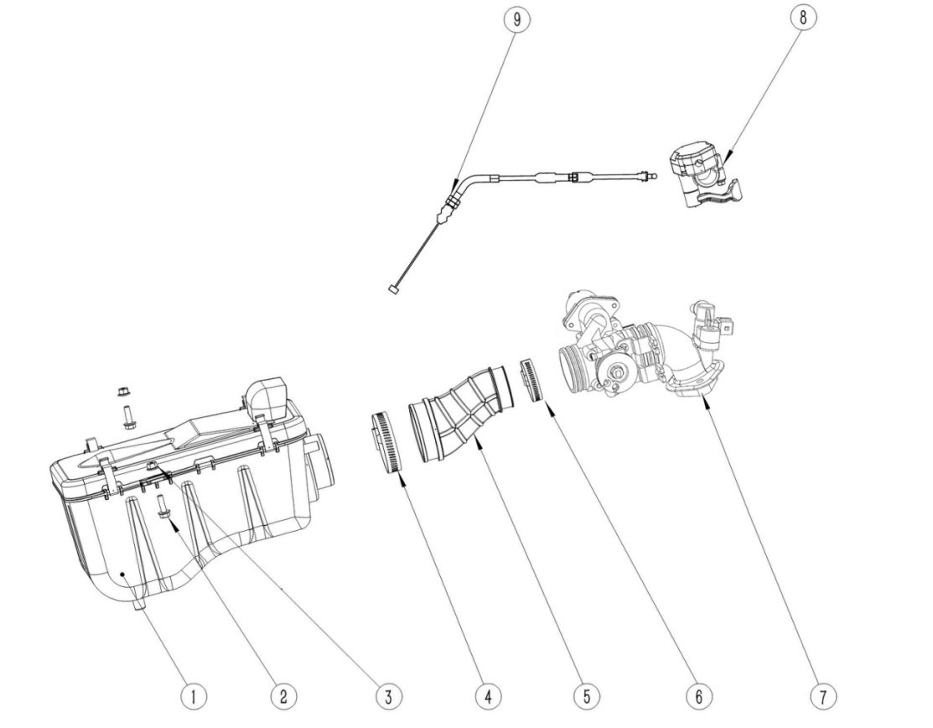

节气门/空滤器组件 Throttle valve/air filter
序号 | 件号 | 中文名称 | 规格型号 |  | 单位 | 数量 | 订单数量 | 备注
No. | Part No. | Chinese | Type | Description | Unit | Qty. | Order QTY | Remark
1 | 301021143001 | 空气滤清器_黑色 | AGA-18/250_共丙外壳 | Air Filter Assy | pcs | 1
2 | 401001009002 | 六角法兰面螺栓-加大系列-B级_镀彩锌 | M6X20_8.8级(GB/T 5789) | bolt | pcs | 2
3 | 404004001003 | 粗牙全金属六角法兰面锁紧螺母_镀彩锌 | M6(GB/T 6187.1) | nut | pcs | 2
4 | 301034012001 | 不锈钢抱箍_本色 | 50-70mm | hoop | pcs | 1
5 | 301005039001 | 进气胶管_黑色 | AGA-18/250_电喷版(标识：EFI)_口径￠43和￠62_PVC材料 | Air intake hose | pcs | 1
6 | 301034007001 | 不锈钢抱箍_本色 | 33-57mm | hoop | pcs | 1
7 | 301065002001 | 节气门总成_本色 | AGA-18/250_含进气管RQ200、喷油器组件、节气阀体、步进电机、三合一传感器等 | Throttle assembly | pcs | 1
8 | 310007041001 | 油门座_黑色 | AGA-16B_国内专用款加油器 | Thumb throttle | pcs | 1
9 | 310014070001 | 油门线_黑色 | AGA-18/250_电喷版_行程长65_外管长1100_带调节器 | throttle cable | pcs | 1

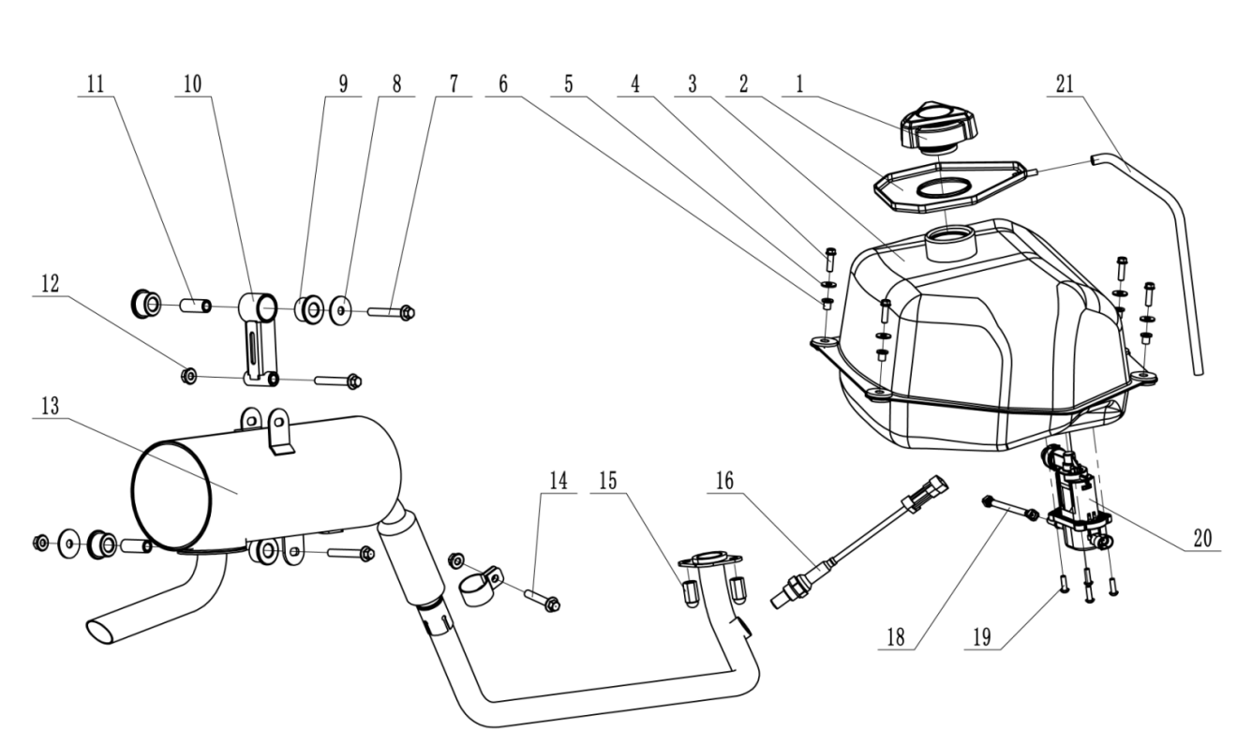

排气消声器/油箱组件 Muffler/fuel tank
序号 | 件号 | 中文名称 | 规格型号 |  | 单位 | 数量 | 订单数量 | 备注
No. | Part No. | Chinese | Type | Description | Unit | Qty. | Order QTY | Remark
1 | 312002011001 | 油箱盖_黑色 | AGA-18电喷用_定扭力油箱盖 | fuel tank cover | pcs | 1
2 | 319016046001 | 油箱口胶垫_黑色 | AGA-18_NBR（丁腈橡胶）+PVC_硬度70HA | Rubber gasket for fuel tank mouth | pcs | 1
3 | 312001086001 | 铁油箱_黑色 | AGA-18_电喷版_14L_带油量传感器 | steel fuel tank | pcs | 1
4 | 401001009002 | 六角法兰面螺栓-加大系列-B级_镀彩锌 | M6X20_8.8级(GB/T 5789) | bolt | pcs | 4
5 | 405006040002 | 平垫圈_镀彩锌 | ￠6X￠16X1.5(GB/T 97.1) | washer | pcs | 4
6 | 319002027001 | 衬套_镀彩锌 | ￠6.2X￠12X10mm_铁_￠7.5X￠7mm | bush | pcs | 4
7 | 401001035002 | 六角法兰面螺栓-加大系列-B级_镀彩锌 | M8X1.25X55-F_8.8级(GB/T5789),要求L=27_lg=33_S=10_dcmax=17 | bolt | pcs | 3
8 | 405006002003 | 平垫圈_镀彩锌 | ￠10.5X￠30X2(GB/T 97.1) | washer | pcs | 3
9 | 319076003001 | 消声器缓冲胶套_黑色 | AGA-18_硅胶￠32X3.0_￠26X15_内径￠14_硬度60HA | Muffler cushion rubber sleeve | pcs | 4
10 | 303313001002 | 消声器固定支架_喷塑磨砂黑 | AGA-18 | Muffler bracket | pcs | 1
11 | 608003042001 | 消声器固定衬套_蓝白锌 | AGA-18_无缝钢管￠14X￠8.5X36 | Muffler Bush | pcs | 2
12 | 404004002002 | 粗牙全金属六角法兰面锁紧螺母_镀彩锌 | M8(GB/T 6187.1) | nut | pcs | 3
13 | 302001125202 | 排气消声器_黑色 | AGA-18/250-EPA_电喷版_铁管φ32X1.2_分段式结构_带触媒_带氧传感器固定螺母M12X1.25_带接口垫、石墨垫和抱箍 | Muffler | pcs | 1
14 | 401001032002 | 六角法兰面螺栓-加大系列-B级_镀彩锌 | M8X1.25X45-F_8.8级(GB/T5789),要求L=45_lg=23_S=10_dcmax=17 | bolt | pcs | 1
15 | 404008005002 | 盖型螺母_镀彩锌 | M8X11mm(GB/T 923) | nut | pcs | 2
16 | 315214002001 | 氧传感器_本色 | AGA-18/250_M12X1.25、泵电流 | Sensor | pcs | 1
18 | 301044103001 | 高压油管组件_黑色 | AGA-18/250_高压油管长175_含直角油管接头（7.89）2只 | High-pressure oil pipe assembly | pcs | 1
19 | 401008002001 | 内六角花形盘头螺钉_不锈钢本色 | M5X16_GB/T 2672 | screw | pcs | 4
20 | 312011002001 | 燃油泵_本色 | AGA-18/250-G4、内置式 | Fuel pump | pcs | 4
21 | 301067001001 | 耐油胶管_黑色 | 内径φ6_长600mm | Oil resistant hose | pcs | 1

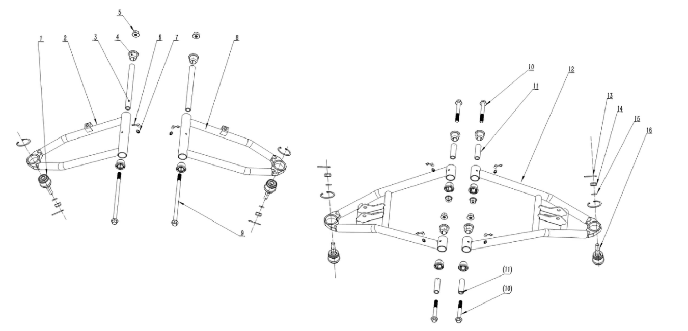

摇臂及球头组件 Swing arm and ball head assembly
序号 | 件号 | 中文名称 | 规格型号 |  | 单位 | 数量 | 订单数量 | 备注
No. | Part No. | Chinese | Type | Description | Unit | Qty. | Order QTY | Remark
1 | 305018026001 | 上摇臂圆球头_镀蓝白锌 | AGA-18/250_球销锥度为1:8_固定位置为φ32X14_带外卡簧φ32 | upper swing arm ball | sets | 2
2 | 303012033051 | 上摇臂右_喷塑磨砂黑 | AGA-18/250 | upper swing arm-Right | pcs | 1
3 | 604015001004 | 上摇臂衬管_蓝白锌 | AGA-18/250_无缝钢管￠16X￠10.5X179.5mm | upper swing arm Liners | pcs | 2
4 | 319090001001 | 摇臂缓冲衬套_黑色 | AGA-18/250_￠29.5X4.5_￠23X18_内径￠16 | swing arm Bush | pcs | 12
5 | 404005008001 | 细牙全金属六角法兰面锁紧螺母_本色锌镍合金 | M10X1.25_10级(GB/T 6187.2) | nut | pcs | 6
6 | 318035003002 | 黄油嘴防尘盖_红色 | 塑料_￠6 | grease fitting dust cap | pcs | 6
7 | 318034001003 | 黄油嘴_铜色 | M6 | grease fitting | pcs | 6
8 | 303012032004 | 上摇臂左_喷塑磨砂黑 | AGA-18/250 | upper swing arm-left | pcs | 1
9 | 401002113001 | 六角法兰面螺栓细牙小系列_三价彩 | M10X1.25X200_10.9级(GB/T 16674.2-2016) | bolt | pcs | 2
10 | 401002093001 | 六角法兰面螺栓细牙小系列_镀彩锌 | M10X1.25X75_8.8级(GB/T 16674.2) | bolt | pcs | 4
11 | 604015002001 | 下摇臂衬管_蓝白锌 | AGA-18/250_无缝钢管￠16X￠10.5X52.5mm | bottom swing arm Liners | pcs | 4
12 | 305013027002 | 下摇臂_喷塑磨砂黑 | AGA-18/250 | bottom swing arm | pcs | 2
13 | 407005005001 | 开口销_镀锌 | ￠2.5X30mm(GB/T 91-2000) | Split Pin | pcs | 4
14 | 404007011001 | 非金属嵌件六角锁紧螺母_本色锌镍合金 | M10X1.25_10级(GB/T 6187.2) | nut | pcs | 4
15 | 405003001004 | 标准型弹簧垫圈_镀彩锌 | ￠10(GB/T 93) | washer | pcs | 4
16 | 305018027001 | 下摇臂圆球头_镀蓝白锌 | AGA-18/250_球销锥度为1:8_固定位置为φ32X14_带外卡簧φ32 | bottom swing arm ball | sets | 2

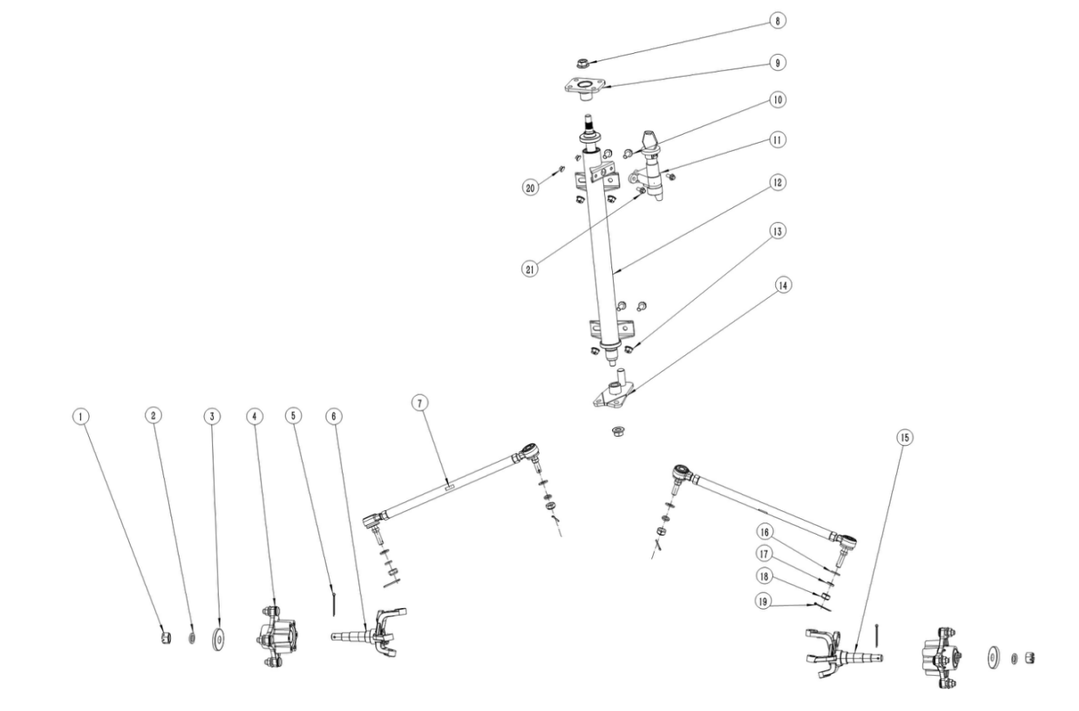

转向节及前轮法兰组件/转向管柱组件 Knuckle/Front Wheel Flange/Steering column assembly
序号 | 件号 | 中文名称 | 规格型号 |  | 单位 | 数量 | 订单数量 | 备注
No. | Part No. | Chinese | Type | Description | Unit | Qty. | Order QTY | Remark
1 | 405006015001 | 平垫圈_镀彩锌 | ￠14X￠22X3(GB/T 97.1) | washer | pcs | 2
2 | 404011004001 | 六角开槽薄螺母细牙A和B级_镀彩锌 | M14X1.5(GB/T9459) | nut | pcs | 2
3 | 319014005001 | 轮轴防尘盖-铁_镀彩锌 | (大防尘盖)φ16Xφ47X0.8 | Axle dust cover | pcs | 2
4 | 305017009001 | 前轮法兰组件_镀蓝白锌 | AGA-18/250_锻打件_轮毂固定螺栓4-M10X1.25X31_安装孔距110mm_l轮毂固定台阶φ89.8_轴承6204-2RS和6203-2RS_油封25X47X7和22X40X7_边隔套φ22X2.0X9 | Front wheel flange assembly | pcs | 2
5 | 407005008001 | 开口销_镀锌 | ￠3X40mm(GB/T 91-2000) | Split Pin | pcs | 2
6 | 305015057001 | 转向节左_镀蓝白锌 | AGA-18/250_锻打件_球头杆固定孔锥度为1:8_前碟刹器固定孔距63mm | Left Knuckle | pcs | 1
7 | 305016019001 | 转向拉杆_镀彩锌 | AGA-18/250_拉杆长315mm_拉杆内螺纹为M12X1.25 | Ball Joint Lever | pcs | 2
8 | 404007002002 | 非金属嵌件六角锁紧螺母细牙_镀彩锌 | M12X1.25(GB/T 6183.2) | nut | pcs | 2
9 | 608002025005 | 方向把固定座_喷塑磨砂黑 | AGA-18/250 | handlebar Fixed bracket | pcs | 1
10 | 401001049002 | 六角法兰面螺栓-加大系列-B级_镀彩锌 | M8X20_8.8级(GB/T 5789) | bolt | pcs | 4
11 | 316008121001 | 电门锁_黑色 | AGA-18/250_防水盖钥匙_带龙头锁_两档四线_防水插件 | Key Ignition | sets | 1
12 | 310147002001 | 转向管柱_黑色 | AGA-18/250_外管φ38X445_非标轴承20X35X10_转向轴φ20长545_轴端锥度1:5，30齿花键，螺纹M12X1.25_带龙头锁固定座 | Steering column | pcs | 1
13 | 404004002002 | 粗牙全金属六角法兰面锁紧螺母_镀彩锌 | M8(GB/T 6187.1) | nut | pcs | 4
14 | 305108001002 | 转向拉杆固定座_喷塑磨砂黑 | AGA-16B | ball joint lever bracket | pcs | 1
15 | 305015056001 | 转向节右_镀蓝白锌 | AGA-18/250_锻打件_球头杆固定孔锥度为1:8_前碟刹器固定孔距63mm | Right Knuckle | pcs | 1
16 | 405006007001 | 平垫圈_镀彩锌 | ￠10X￠20X2(GB/T 97.1) | washer | pcs | 4
17 | 405003001004 | 标准型弹簧垫圈_镀彩锌 | ￠10(GB/T 93) | washer | pcs | 4
18 | 404007011001 | 非金属嵌件六角锁紧螺母_本色锌镍合金 | M10X1.25_10级(GB/T 6187.2) | nut | pcs | 4
19 | 407005005001 | 开口销_镀锌 | ￠2.5X30mm(GB/T 91-2000) | Split Pin | pcs | 4
20 | 401001007002 | 六角法兰面螺栓-加大系列-B级_镀彩锌 | M6X16_8.8级(GB/T 5789) | bolt | pcs | 2
21 | 404004001003 | 粗牙全金属六角法兰面锁紧螺母_镀彩锌 | M6(GB/T 6187.1) | nut | pcs | 2

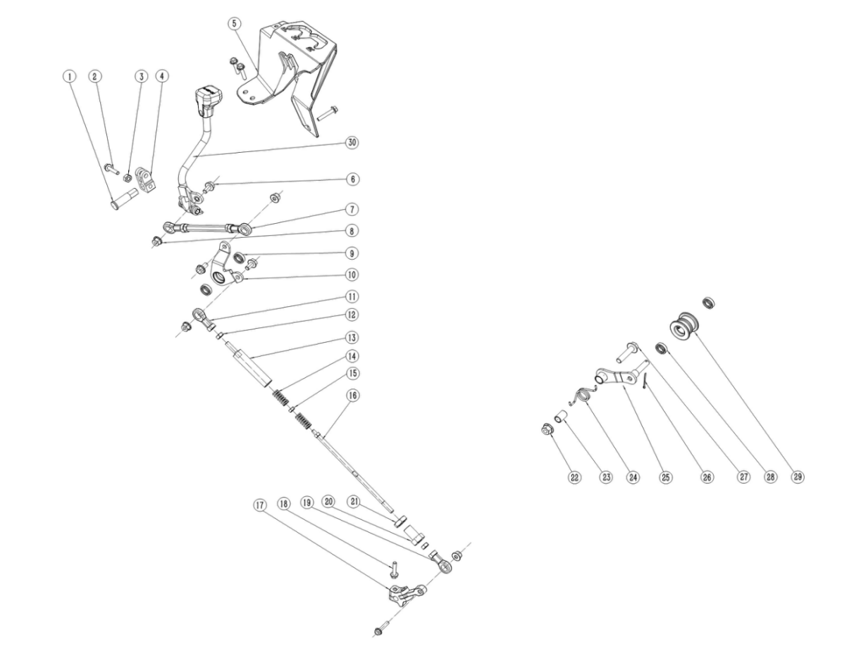

换挡杆组件/链条张紧轮组件 Gear Lever/ chain roller assembly
序号 | 件号 | 中文名称 | 规格型号 |  | 单位 | 数量 | 订单数量 | 备注
No. | Part No. | Chinese | Type | Description | Unit | Qty. | Order QTY | Remark
1 | 609037005001 | 换档杆固定销_镀蓝白锌 | AGA-18/250_圆钢_φ18X3_φ14X32.5_φ13X18，两侧铣平，宽10 | Shift lever Fixed pin | pcs | 1
2 | 401001046002 | 六角法兰面螺栓-加大系列-B级_镀彩锌 | M8X16_8.8级(GB/T 5789) | bolt | pcs | 4
3 | 404001004002 | 1型六角螺母_镀彩锌 | M8(GB/T 6170) | nut | pcs | 2
4 | 306025001003 | JK换档杆固定夹块_镀彩锌 | AGA-16_铸钢（改进） | shift lever Fixed clamp | pcs | 1
5 | 304147001001 | 换档限位罩_磨砂黑色 | AGA-18/250_PA6+GF30_重278g | shift Limit cover | pcs | 1
6 | 401001053002 | 六角法兰面螺栓-加大系列-B级_镀彩锌 | M8X30_8.8级(GB/T 5789) | bolt | pcs | 4
7 | 306029002001 | 换档连杆组件_镀白锌 | AGA-18/250_中间连杆为六角钢，中间段长87（不含两端螺纹），一端为M8(右旋)，螺纹长27；另一端为M8(左旋）,螺纹长27_连杆两端分别带六角螺母和关节轴承_关节轴承中心孔至端面距离为37_螺纹孔深度为20 | Shift link assembly | pcs | 1
8 | 404004002002 | 粗牙全金属六角法兰面锁紧螺母_镀彩锌 | M8(GB/T 6187.1) | nut | pcs | 4
9 | 409002008001 | 深沟球轴承_本色 | 61900-2Z(GB/T 276-2013)_(d=10_D=22_B=6) | Bearing | pcs | 2
10 | 601060004002 | 上换档臂_喷塑磨砂黑 | AGA-18/250 | Upper Shift Arm | pcs | 1
11 | 409005002001 | 关节轴承_镀白锌 | AGA-16_中心孔￠8X12_中心至端面距离38mm_螺纹M8X20、左旋 | Bearing | sets | 1
12 | 404002009001 | 1型六角螺母_镀彩锌 | M8(GB/T 6170)_左旋 | nut | pcs | 1
13 | 601070002001 | 换挡连杆体_镀彩锌 | AGA-16B_长110mm_M8左旋螺纹 | Shifting link body | pcs | 1
14 | 601072002001 | 换挡连杆弹簧_镀彩锌 | AGA-16B_￠2,0钢丝_长32mm_两端压紧并磨平 | Spring | pcs | 2
15 | 404001003003 | 1型六角螺母_镀彩锌 | M6(GB/T 6170) | nut | pcs | 1
16 | 601072003001 | 换挡连杆轴_镀彩锌 | AGA-18/250_长215mm_一端为M8右旋螺纹，长25_另一端M6X15 | Shift link shaft | pcs | 1
17 | 601061001003 | JK下换档臂_镀彩锌 | AGA-16_铸钢 | Bottom Shift Arm | pcs | 1
18 | 401001013002 | 六角法兰面螺栓-加大系列-B级_镀彩锌 | M6X30_8.8级(GB/T 5789) | bolt | pcs | 1
19 | 409005001001 | 关节轴承_镀白锌 | AGA-16_中心孔￠8X12_中心至端面距离38mm_螺纹M8X20 | Knuckle bearing | pcs | 1
20 | 601073001001 | 换档连杆螺盖_镀彩锌 | AGA-16B_螺纹M16X1.5X25_内孔￠9 | Shift link screw cap | pcs | 1
21 | 404010002002 | 六角薄螺母细牙_镀彩锌 | M16X1.5_GB/T6173 | nut | pcs | 1
22 | 404005003002 | 细牙全金属六角法兰面锁紧螺母_镀彩锌 | M10X1.25(GB/T 6187.2) | nut | pcs | 1
23 | 601001429003 | LJ张紧轮支架固定隔套_镀彩锌 | AGA-6A_无缝钢管_￠14X1.5X21.5 | Chain Roll Bracket Spacer sleeve | pcs | 1
24 | 319007007002 | 链条张紧轮扭簧_镀彩锌 | ATV125U_￠2.5_内径￠19_有效圈数3圈 | Chain Roll spring | pcs | 1
25 | 303057004002 | 链条张紧轮支架_镀彩锌 | AGA-6A_热轧板4mm | Chain Roll Bracket | pcs | 1
26 | 407005005001 | 开口销_镀锌 | ￠2.5X30mm(GB/T 91-2000) | Split Pin | pcs | 1
27 | 401001003001 | 六角法兰面螺栓-加大系列-B级_镀彩锌 | M10X1.25X45-F_8.8级(GB/T5789),要求L=45_Lg=25_s=13_dcmax=20.8 | bolt | pcs | 1
28 | 409002008001 | 深沟球轴承_本色 | 61900-2Z(GB/T 276-2013)_(d=10_D=22_B=6) | Bearing | pcs | 2
29 | 311005005001 | 链条张紧轮 | AGA-6A_重0.018kg_共丙新料_T30S | chain roller | pcs | 1
30 | 新加码 | 换挡杆组件 | 发动机附件-含换挡杆、手柄、弹簧和隔套等 | Shift lever assembly | 套 | 1

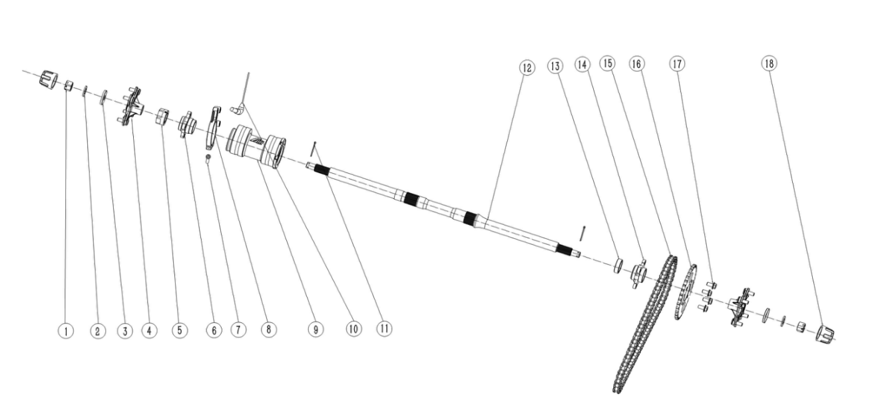

后桥组件 Rear axle assy
序号 | 件号 | 中文名称 | 规格型号 |  | 单位 | 数量 | 订单数量 | 备注
No. | Part No. | Chinese | Type | Description | Unit | Qty. | Order QTY | Remark
1 | 404011005002 | 六角开槽薄螺母细牙A和B级_镀彩锌 | M16X1.5(GB/T9459) | nut | pcs | 2
2 | 405006071001 | 平垫圈_镀彩锌 | φ20Xφ34X3.0(GB/T 95) | washer | pcs | 2
3 | 319014005001 | 轮轴防尘盖-铁_镀彩锌 | (大防尘盖)φ16Xφ47X0.8 | Axle dust cover | pcs | 2
4 | 306014008001 | 后轮法兰_镀蓝白锌 | AGA-18/250_锻打件_轮毂固定螺栓4-M10X1.25X31_安装孔距110mm_中心凸台直径￠89.8_24齿内花键 | Rear wheel flange | pcs | 2
5 | 306024003001 | 后桥轴螺母_镀蓝白锌 | AGA-18/250_内孔M33X1.5_带2只内六角紧定螺钉M6X10 | Rear axle nut | pcs | 1
6 | 308022003001 | 碟刹盘法兰_镀蓝白锌 | AGA-18/250_锻打件_碟刹盘安装孔4-M8_安装孔距67mm_碟刹盘中心孔凸台￠48.8 | Disc brake flange | pcs | 1
7 | 403005073002 | 内六角圆柱头螺钉_镀彩锌 | M8X50_8.8级(GB/T70.1) | screw | pcs | 1
8 | 310129003001 | 后碟刹器固定座_镀白锌 | AGA-18/250_锻件 | Rear disc brake holder | pcs | 1
9 | 306041001001 | 后桥铝筒组件_氧化本色 | AGA-18/250_外圆￠93_长168mm_偏心距9_轴承6007-2RS_油封45X62X8_中间隔套￠40X2.0X112.2 | Rear axle aluminum barrel assembly | pcs | 1
10 | 315204002001 | 车速传感器_本色 | AGA-18/250_齿轮传感器_M12X1.25X35_线长800mm_防水插件 | Speed sensor | pcs | 1
11 | 407005008001 | 开口销_镀锌 | ￠3X40mm(GB/T 91-2000) | Split Pin | pcs | 2
12 | 306023006001 | 后桥轴_镀蓝白锌 | AGA-18/250_长911mm_40Cr_两端24齿外花键 | Rear axle shaft | pcs | 1
13 | 306026001002 | JK链轮法兰隔套_镀彩锌 | ￠45X4.0X13.5mm | Sprocket flange bush | pcs | 1
14 | 308023003001 | 链轮法兰_镀蓝白锌 | AGA-18/250_锻打件_链轮安装孔4-￠10.5_安装孔距80mm_链轮中心孔凸台￠57.8 | Sprocket flange | pcs | 1
15 | 311001124001 | 链条_本色 | 530H-80节_链条锁片反向安装 | Chain | 条 | 1
16 | 311003063001 | 后链轮_镀彩锌 | 530-35T_中心孔￠58mm_安装孔4-M10X1.25_安装孔距80mm | Rear sprocket | pcs | 1
17 | 401002010003 | 六角法兰面螺栓细牙小系列_镀彩锌 | M10X1.25X20-F_8.8级(GB/T 16674.2),要求L=20_Lg=0_s=13_dcmax=20.8 | bolt | pcs | 4
18 | 319014007001 | 轮轴防尘套_本色 | (￠42X￠52X42mm)_橡胶件 | Axle dust cover | pcs | 4

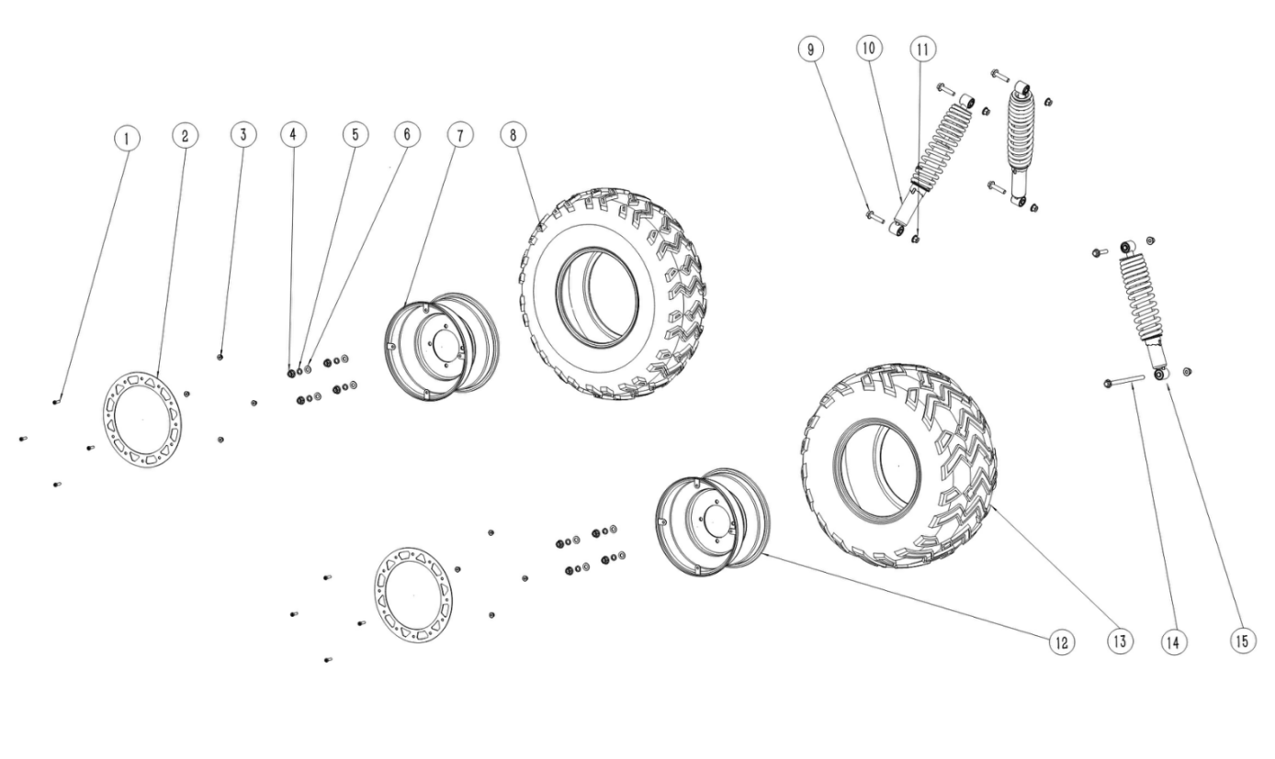

减震和车轮组件 Shock and Rim assy
序号 | 件号 | 中文名称 | 规格型号 |  | 单位 | 数量 | 订单数量 | 备注
No. | Part No. | Chinese | Type | Description | Unit | Qty. | Order QTY | Remark
1 | 401010009001 | 内六角花形法兰面螺钉_镀黑锌 | M6X20_法兰面直径φ17.5 | screw | pcs | 16
2 | 新加码 | 轮圈装饰圈_喷塑红色 | AGA-18/250_10寸轮圈_钢板2.0 | rim cover | pcs | 4
3 | 404004001003 | 粗牙全金属六角法兰面锁紧螺母_镀彩锌 | M6(GB/T 6187.1) | nut | pcs | 16
4 | 404007011001 | 非金属嵌件六角锁紧螺母_本色锌镍合金 | M10X1.25_10级(GB/T 6187.2) | nut | pcs | 16
5 | 405003001004 | 标准型弹簧垫圈_镀彩锌 | ￠10(GB/T 93) | washer | pcs | 16
6 | 405006007001 | 平垫圈_镀彩锌 | ￠10X￠20X2(GB/T 97.1) | washer | pcs | 16
7 | 307003297001 | 前轮毂_黑色 (左） | 10X6.5_安装孔4-￠10.5_中心孔￠90_安装孔距110_带装饰盖安装片 | front wheel-Left | pcs | 2
8 | 307006028001 | 骏凯前轮胎_黑色 | 23X7.00-10_W花纹_带"AT"或"NHS"标识 | front tire | pcs | 2
9 | 401002019001 | 六角法兰面螺栓细牙小系列_镀彩锌 | M10X1.25X55-F_8.8级(GB/T 16674.2),要求L=55_Lg=30_s=13_dcmax=20.8 | screw | pcs | 5
10 | 305011017001 | 前减震器_黑色 | AGA-18/250_长400mm_最大行程80mm_两端缓冲套内径10mm，宽31.5_弹簧直径9mm | front shock | pcs | 2
11 | 404005008001 | 细牙全金属六角法兰面锁紧螺母_本色锌镍合金 | M10X1.25_10级(GB/T 6187.2) | nut | pcs | 6
12 | 307004386001 | 后轮毂_黑色 （左） | 10X8.0_安装孔4-￠10.5_中心孔￠90_安装孔距110_带装饰盖安装片 | rear wheel-Left | pcs | 2
13 | 307006117001 | 骏凯后轮胎_黑色 | 22X10.00-10_W花纹_带"AT"或"NHS"标识 | rear tire | pcs | 2
14 | 401001074001 | 六角法兰面螺栓-加大系列-B级_镀彩锌 | M10X1.25X160_8.8级(GB/T5789) | bolt | pcs | 1
15 | 306001127001 | 后减震器_黑色 | AGA-18/250_长360mm_最大行程65mm_两端缓冲套内径10mm，宽31.5_弹簧直径10.5mm | rear shock | pcs | 1

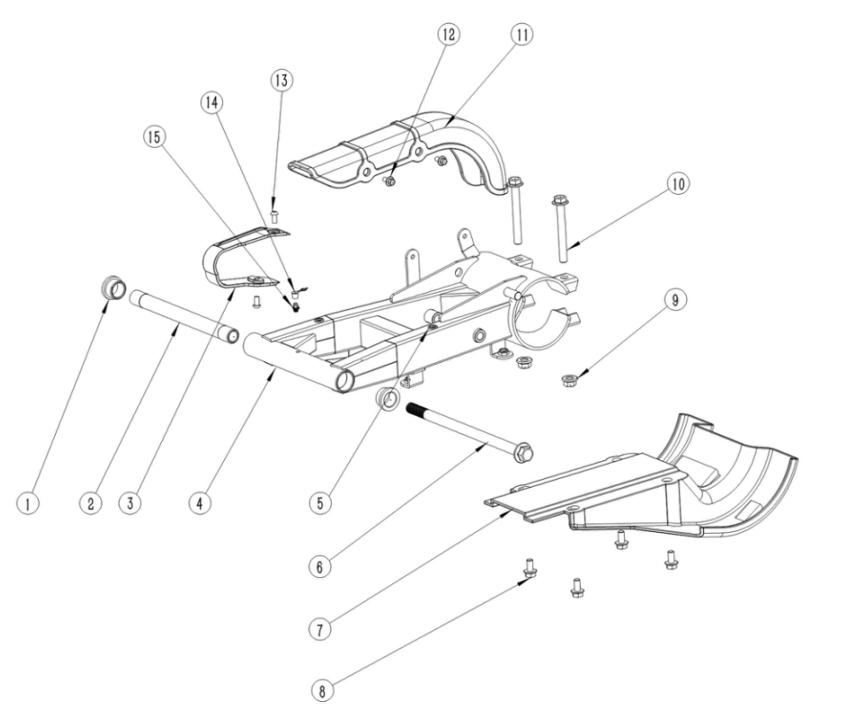

后叉组件 Rear fork assembly
序号 | 件号 | 中文名称 | 规格型号 |  | 单位 | 数量 | 订单数量 | 备注
No. | Part No. | Chinese | Type | Description | Unit | Qty. | Order QTY | Remark
1 | 319001275001 | 后叉固定衬套_本色 | AGA-16B_￠30X4.5_￠20X12_内径￠20 | Rear fork fixed bushing | pcs | 2
2 | 603001192001 | 后叉衬管_本色 | AGA-18/250_无缝钢管_长223_两端￠20X22_中间外圆￠19.5_内径￠14.2_调质HRC25~30_两端磨外圆 | Rear fork liner | pcs | 1
3 | 304034013001 | 后叉保护套_黑色 | AGB37-6_橡胶 | Rear fork protective cover | pcs | 1
4 | 303085014002 | 后平叉_喷塑磨砂黑 | AGA-18/250 | Rear Swing Arm | pcs | 1
5 | 404022001001 | 竖条纹铆螺母_镀彩锌 | M6X15 | nut | pcs | 3
6 | 401002086001 | 六角法兰面螺栓细牙小系列_镀彩锌 | M14X1.5X255_10.9级_杆直径14mm_带螺母(非标) | bolt | sets | 1
7 | 304029001001 | 后桥保护板_黑色 | AGA-16_共丙400g | Rear axle protection plate | pcs | 1
8 | 401001046002 | 六角法兰面螺栓-加大系列-B级_镀彩锌 | M8X16_8.8级(GB/T 5789) | bolt | pcs | 4
9 | 404005008001 | 细牙全金属六角法兰面锁紧螺母_本色锌镍合金 | M10X1.25_10级(GB/T 6187.2) | nut | pcs | 2
10 | 401002108001 | 六角法兰面螺栓细牙小系列_镀彩锌 | M10X1.25X85_8.8级(GB/T 16674.2-2016) | bolt | pcs | 2
11 | 304075002001 | 链条罩_黑色 | AGA-16_共丙150g | chain cover | pcs | 1
12 | 401001006001 | 六角法兰面螺栓-加大系列-B级_镀彩锌 | M6X12_4.8级(GB/T 5789) | bolt | pcs | 2
13 | 403004009002 | 内六角平圆头螺钉_镀彩锌 | M6X12_4.8级_圆头直径12mm(非标) | screw | pcs | 2
14 | 318035003002 | 黄油嘴防尘盖_红色 | 塑料_￠6 | grease fitting dust cap | pcs | 1
15 | 318034001003 | 黄油嘴_铜色 | M6 | grease fitting | pcs | 1

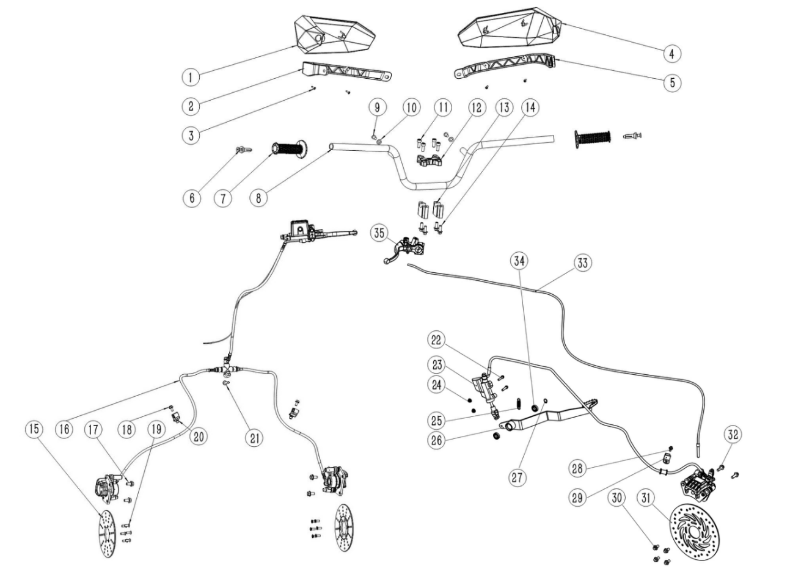

方向把与制动组件 Handle bar and Braking assembly
序号 | 件号 | 中文名称 | 规格型号 |  | 单位 | 数量 | 订单数量 | 备注
No. | Part No. | Chinese | Type | Description | Unit | Qty. | Order QTY | Remark
1 | 新加码 | 护手套左_注塑红色 | AGA-18/250_PP_重191g | Handlebar protector-left | pcs | 1
2 | 304147002001 | 护手套支架左_磨砂黑色 | AGA-18/250_PA6+GF30_重123g | Handlebar protector bracket-left | pcs | 1
3 | 403015006001 | 十字槽盘头自攻螺钉_黑色锌镍合金 | ST4.2X12 | screw | pcs | 4
4 | 新加码 | 护手套右_注塑红色 | AGA-18/250_PP_重191g | Handlebar protector-right | pcs | 1
5 | 304147003001 | 护手套支架右_磨砂黑色 | AGA-18/250_PA6+GF30_重93g | Handlebar protector bracket-right | pcs | 1
6 | 310034020001 | 护手套固定销组件_银色 | 铝合金_φ21.5X4.5_φ15.5X4.5_φ11.5X29_凸台φ15.5X3,两侧铣平宽7.5_内径φ8.2_带不锈钢内六角沉头螺钉M8X60、M8螺套和胶管等 | Handlebar protector fixing pin assembly | sets | 2
7 | 310003026001 | 手把套_黑色 | AGA-18/250_休闲娱乐左握把（200B材质）_改性橡塑_内径φ22_长120 | handle grips | pcs | 2
8 | 310001147001 | 方向把_喷塑磨砂黑 | AGA-18/250_φ22钢管 | handlebar | pcs | 1
9 | 403004034001 | 内六角平圆头螺钉_不锈钢 | M8X16mm_4.8级_圆头直径10mm(GB/T70.2) | screw | pcs | 2
10 | 405006050006 | 平垫圈_不锈钢 | ￠8X￠22X2(GB/T 97.1) | washer | pcs | 2
11 | 403005058001 | 内六角圆柱头螺钉_三价彩 | M8X20_8.8级(GB/T70.1) | screw | pcs | 4
12 | 310019023001 | 手把管上压块_氧化银色 | AGA-18/250_长宽高80X60X20mm_内孔直径22mm_安装孔距40mm_锻铝合金6061 T6 | Hand clamp the tube-upper | pcs | 1
13 | 310134012001 | 方向把下卡座_氧化银色 | AGA-18/250_长宽高60X22X40mm_内孔直径22mm_安装孔距40mm_铝 | handlebar risers-upper | pcs | 2
14 | 401001049002 | 六角法兰面螺栓-加大系列-B级_镀彩锌 | M8X20_8.8级(GB/T 5789) | bolt | pcs | 4
15 | 308003073002 | 前碟刹盘_本色 | AGA-16_2Cr13_定位内孔￠47_外径￠160_厚度3.5mm_￠6.5-6孔安装 | Front Brake Disc | pcs | 2
16 | 308001212215 | 前碟刹器_黑色 | AGA-18/250-CPSC_一拖二_C1右上泵_左右φ32如意下泵_长主油管长520mm_分油管长760mm_363平支架/安装孔距63_开关电线长600mm/防水插件_固定螺栓内六角平圆头螺栓_带T型护套 | front brake assy | sets | 1
17 | 401001046002 | 六角法兰面螺栓-加大系列-B级_镀彩锌 | M8X16_8.8级(GB/T 5789) | bolt | pcs | 4
18 | 401001006001 | 六角法兰面螺栓-加大系列-B级_镀彩锌 | M6X12_4.8级(GB/T 5789) | bolt | pcs | 2
19 | 403011023001 | 十字槽沉头螺钉_镀彩锌 | M6X16mm_4.8级(GB/T819.1) | screw | pcs | 12
20 | 318001003001 | 后刹油管卡扣_黑色 | 塑料_￠10mm_宽23.5mm_安装孔￠6.2mm | Rear brake oil pipe latch | pcs | 2
21 | 401001015001 | 六角法兰面螺栓-加大系列-B级_镀彩锌 | M6X35_8.8级(GB/T 5789) | bolt | pcs | 1
22 | 401001011002 | 六角法兰面螺栓-加大系列-B级_镀彩锌 | M6X25_8.8级(GB/T 5789) | bolt | pcs | 2
23 | 308003142214 | 后碟刹器_黑色 | AGA-18/250_/_/_脚后刹_带驻车功能_连体三代φ14总泵_M8×52_φ38右04前机液泵_/_油管长1800mm_465平支架/安装孔距64.5_液压开关、开关电线长600mm/防水插件 | rear Brake Disc | sets | 1
24 | 404004001003 | 粗牙全金属六角法兰面锁紧螺母_镀彩锌 | M6(GB/T 6187.1) | nut | pcs | 2
25 | 319007041002 | 脚刹拉簧_镀白锌 | 总长45mm_弹簧直径￠2.0mm_有效圈数10圈 | Brake pull spring | pcs | 1
26 | 310031085002 | 后刹踏杆_喷塑磨砂黑 | AGA-18/250_脚后刹 | Rear brake lever | pcs | 1
27 | 405011005001 | 外卡簧_黑色 | φ12 | ring | pcs | 1
28 | 401001006001 | 六角法兰面螺栓-加大系列-B级_镀彩锌 | M6X12_4.8级(GB/T 5789) | bolt | pcs | 1
29 | 318001003001 | 后刹油管卡扣_黑色 | 塑料_￠10mm_宽23.5mm_安装孔￠6.2mm | Rear brake oil pipe latch | pcs | 1
30 | 401001044002 | 六角法兰面螺栓-加大系列-B级_镀彩锌 | M8X14_8.8级(GB/T 5789) | bolt | pcs | 4
31 | 308004045001 | 后碟刹盘_本色 | AGA-18/250_12孔花盘_12Cr13_定位内孔￠49_外径￠220_安装孔4-￠8.5，分布圆直径￠67_厚3.5mm | rear brake assy | pcs | 1
32 | 401001051002 | 六角法兰面螺栓-加大系列-B级_镀彩锌 | M8X25_8.8级(GB/T 5789) | bolt | pcs | 2
33 | 310116004001 | 驻车拉线_黑色 | AGA-18/250-T3B-管长2000mm_自由行程60mm_钢丝直径￠2.0mm | Parking brake cable | pcs | 1
34 | 409002029001 | 深沟球轴承_镀锌本色 | 61901(GB/T 276-2013)_(d=12_D=24_B=6) | bearing | pcs | 2
35 | 310047028001 | 机械左刹把_喷塑黑色 | 大江（带卡）刹把_不带刹车灯线 | Mechanical left brake lever | pcs | 1

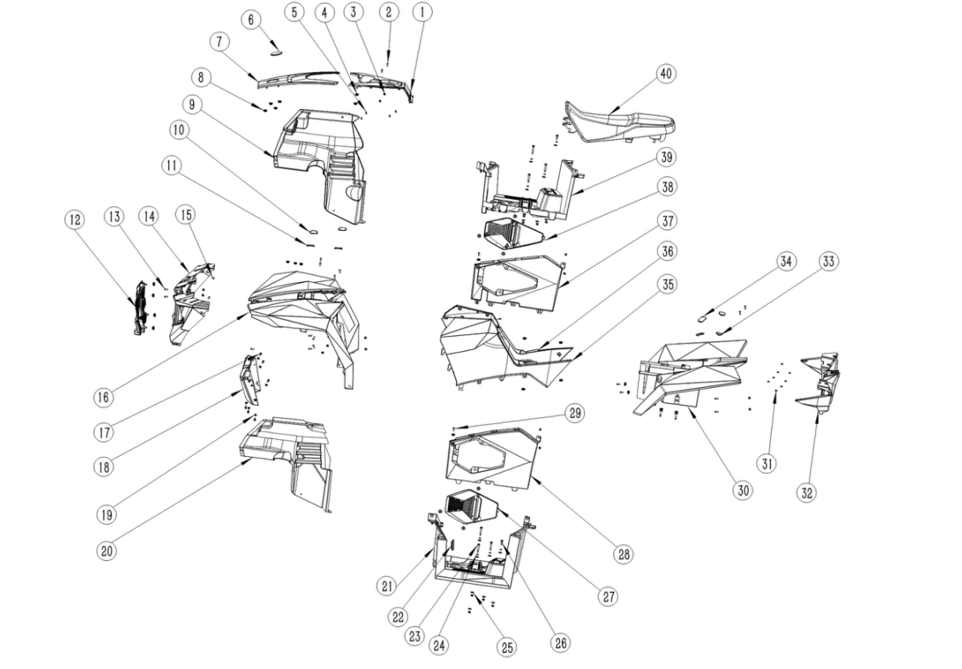

塑件组件 Plastic assembly
序号 | 件号 | 中文名称 | 规格型号 |  | 单位 | 数量 | 订单数量 | 备注
No. | Part No. | Chinese | Type | Description | Unit | Qty. | Order QTY | Remark
1 | 新加码 | 油箱顶盖_注塑红色 | AGA-18/250_PP_重266g | Fuel tank cap | 个 | 1
2 | 403013038001 | 十字槽盘头螺钉_不锈钢 | M5X20(GB/T818-2000)/304材质 | screw | 个 | 2
3 | 404006003002 | 非金属嵌件六角锁紧螺母_镀彩锌 | M5(GB/T 889.1-2000) | nut | 个 | 2
4 | 301061001001 | 尾灯蘑菇头胶-黑色 | 尾灯蘑菇头胶-5230351-1833 | Gel | 个 | 40
5 | 403009007001 | 十字槽盘头自攻螺钉_镀彩锌 | ST4.2X9.5（GB/T 845） | screw | 个 | 9
6 | 303316001001 | 车标_亮黑色 | AGA-18/250_圆形_中70 | LOGO | 个 | 1
7 | 新加码 | 前车体顶盖_闪光银色 | AGA-18/250 | roof cover of front body | 个 | 1
8 | 404009002001 | 夹片螺母_三价彩 | M6 | nut | 个 | 11
9 | 304064003001 | 右挡泥板_磨砂黑色 | AGA-18/250_PP_重843g | Right fender | 个 | 1
10 | 新加码 | 前车体堵盖右_注塑红色 | AGA-18/250_PP_重5g | cover of front body-right | 个 | 2
11 | 新加码 | 前车体堵盖左_注塑红色 | AGA-18/250_PP_重5g | cover of front body-left | 个 | 2
12 | 304147010001 | 中网_磨砂黑色 | AGA-18/250_PP_重669g | Net cover | 个 | 1
13 | 403004012001 | 内六角平圆头螺钉_镀白锌 | M6X16mm_4.8级(GB/T70.2) | screw | 个 | 23
14 | 新加码 | 前大灯框_注塑红色 | AGA-18/250_PP_重898g | front light frame | 个 | 1
15 | 403004009001 | 内六角平圆头螺钉_镀白锌 | M6X12mm_4.8级(GB/T70.2) | screw | 个 | 2
16 | 新加码 | 前车体_注塑红色 | AGA-18/250_PP_重2770g | front body | 个 | 1
17 | 401010009001 | 内六角花形法兰面螺钉_镀黑锌 | M6X20_法兰面直径φ17.5 | screw | 个 | 6
18 | 304147009001 | 前车体下装饰板_亚光黑色 | AGA-18/250_PP_重328g | Front Lower Body Trim Panel | 个 | 1
19 | 404004001003 | 粗牙全金属六角法兰面锁紧螺母_镀彩锌 | M6(GB/T 6187.1) | nut | 个 | 22
20 | 304064002001 | 左挡泥板_磨砂黑色 | AGA-18/250_PP_重826g | Left fender | 个 | 1
21 | 304067008001 | 左脚踏板_磨砂黑色 | AGA-18/250_PP_重1311g | Left pedal | 个 | 1
22 | 新加码 | 红外安装孔堵塞_黑色 | AGA-18/250_三元乙丙_64.5×27.5_硬度60HA | cap | 个 | 1
23 | 401019001001 | 六角法兰面台阶螺栓_三价彩 | 六角法兰面_φ8X36_M6X12 | bolt | 个 | 6
24 | 405006042001 | 平垫圈_镀彩锌 | ￠6X￠20X2(GB/T 97.1) | washer | 个 | 8
25 | 319080002001 | 脚踏板缓冲胶垫_黑色 | AGA-18/250_天然橡胶_￠30×5_中心孔￠7.5_硬度60HA | Pedal buffer rubber pad | 个 | 16
26 | 401019002001 | 六角法兰面台阶螺栓_三价彩 | 六角法兰面_φ8X13_M6X12 | bolt | 个 | 2
27 | 304147007001 | 左检修口盖_磨砂黑色 | AGA-18/250_PP_重155g | Left Access Cover | 个 | 1
28 | 304145001001 | 脚踏左侧板_磨砂黑色 | AGA-18/250_PP_重422g | Left Footrest Side Panel | 个 | 1
29 | 403004016002 | 内六角平圆头螺钉_镀白锌 | M6X20_4.8级(GB/T70.2) | screw | 个 | 2
30 | 新加码 | 后车体_注塑红色 | AGA-18/250_PP_重2916g | rear body | 个 | 1
31 | 403015001001 | 十字槽盘头自攻螺钉_镀彩锌 | ST4.2X14(GB/T 845-2017) | screw | 个 | 8
32 | 304014006001 | 后灯框_磨砂黑色 | AGA-18/250_PP_重1702g | Rear lamp frame | 个 | 1
33 | 304147013002 | 后车体堵盖左_闪光银色 | AGA-18/250 | cover of rear body-left | 个 | 2
34 | 304147014002 | 后车体堵盖右_闪光银色 | AGA-18/250 | cover of rear body-right | 个 | 2
35 | 新加码 | 左侧板_注塑红色 | AGA-18/250_PP_重570g | Left panel | 个 | 1
36 | 新加码 | 右侧板_注塑红色 | AGA-18/250_PP_重594g | right panel | 个 | 1
37 | 304146001001 | 脚踏右侧板_磨砂黑色 | AGA-18/250_PP_重411g | Right Footrest Side Panel | 个 | 1
38 | 304147008001 | 右检修口盖_磨砂黑色 | AGA-18/250_PP_重164g | Right Access Cover | 个 | 1
39 | 304068008001 | 右脚踏板_磨砂黑色 | AGA-18/250_PP_重1318g | Right pedal | 个 | 1
40 | 313001269001 | 座垫_黑色 | AGA-18/250_乳胶海绵 | seat | 个 | 1

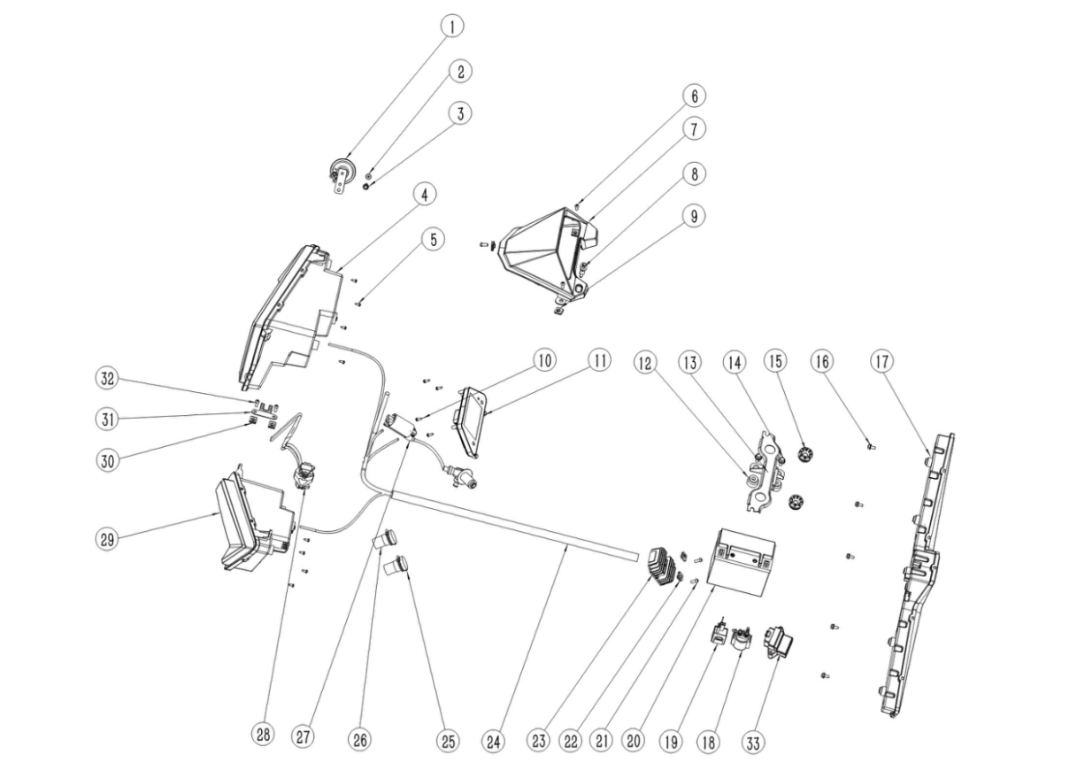

电气件组件 Electric parts
序号 | 件号 | 中文名称 | 规格型号 |  | 单位 | 数量 | 订单数量 | 备注
No. | Part No. | Chinese | Type | Description | Unit | Qty. | Order QTY | Remark
1 | 316009005004 | 电喇叭_黑色 | 12V | Horn | pcs | 1
2 | 401001013002 | 六角法兰面螺栓-加大系列-B级_镀彩锌 | M6X30_8.8级(GB/T 5789) | bolt | pcs | 1
3 | 404004001003 | 粗牙全金属六角法兰面锁紧螺母_镀彩锌 | M6(GB/T 6187.1) | nut | pcs | 1
4 | 316024038001 | 右前大灯 | AGA-18/250_LED远近光_LED日行灯_LED转向灯 | front light- right | pcs | 1
5 | 403015001001 | 十字槽盘头自攻螺钉_镀彩锌 | ST4.2X14(GB/T 845-2017) | screw | pcs | 8
6 | 403004012001 | 内六角平圆头螺钉_镀白锌 | M6X16mm_4.8级(GB/T70.2) | screw | pcs | 3
7 | 304147004001 | 仪表外罩_亚光黑色 | AGA-18/250_PP_重202g | display cover | pcs | 1
8 | 316038002001 | 双跳灯开关_黑色 | AGA-16-T3B_红色按钮_带连接线_线长330mm_防水3孔插件 | Double jump light switch | pcs | 1
9 | 404009002001 | 夹片螺母_三价彩 | M6 | nut | pcs | 3
10 | 403015001001 | 十字槽盘头自攻螺钉_镀彩锌 | ST4.2X14(GB/T 845-2017) | screw | pcs | 4
11 | 317001715001 | 仪表_黑色 | AGA-18/250_5.0吋仿彩色LCD屏_车速、转速、油量、里程、时钟等 | display | pcs | 1
12 | 301059002001 | 电池缓冲胶柱_黑色 | AGA-18/250_远平5230020-103101(覆盖件与车架连接套)_天然橡胶_55HA_最大外径￠28_高19 | Battery buffer rubber column | pcs | 2
13 | 303315002001 | 座垫支撑座_喷塑磨砂黑 | 零部件车AGA-18/250 | seat bracket | pcs | 1
14 | 401001046002 | 六角法兰面螺栓-加大系列-B级_镀彩锌 | M8X16_8.8级(GB/T 5789) | bolt | pcs | 2
15 | 319080001001 | 缓冲胶垫_黑色 | AGA-3E_最大外径￠36_高22.5_内径￠13_卡槽￠25X6.5 | rubber pad | pcs | 2
16 | 401001006001 | 六角法兰面螺栓-加大系列-B级_镀彩锌 | M6X12_4.8级(GB/T 5789) | bolt | pcs | 5
17 | 316020059001 | 后尾灯 | AGA-18/250_LED行车灯_LED制动灯_LED牌照灯_LED转向灯 | rear light | pcs | 1
18 | 315005008001 | 继电器_黑色 | JLAJ32-305AJ_通用_防水插件DJ7021Y-2.0-11 | Starting Solenoid | pcs | 1
19 | 316011005001 | 闪光器_黑色 | LED闪光器带隔离功能_12V_6.8插片_不带蜂鸣,(36-12V[由本色更改为黑色]) | flasher | pcs | 1
20 | 315006036001 | 胶体电池_蓝色 | 12V12Ah-猛狮品牌胶体电池 | battery | pcs | 1
21 | 403004012001 | 内六角平圆头螺钉_镀白锌 | M6X16mm_4.8级(GB/T70.2) | screw | pcs | 2
22 | 404009002001 | 夹片螺母_三价彩 | M6 | nut | pcs | 2
23 | 315002019001 | 调压整流器_黑色 | KT16-503_配200发动机_防水插件 | Rectifier | pcs | 1
24 | 315007258001 | 主电缆_黑色 | AGA-18/250_化油器版_防水插件 | Wiring Harness | pcs | 1
25 | 315206006001 | 电源输出座_黑色 | AGA-18/250_12V_线长400mm_防水插件 | Power output socket | pcs | 1
26 | 315206005001 | USB输出座_黑色 | AGA-18/250_USB+type C_线长400mm_防水插件 | USB | pcs | 1
27 | 315003045001 | 高压包_黑色 | DG02-005_配200发动机 | Ignition Coil | pcs | 1
28 | 316001027001 | 组合开关_黑色 | AGA-16_佳佛雷左开关_功能：近远光_熄火_启动_喇叭_转向灯,_不带风门支架_防水插件 | main switch | pcs | 1
29 | 316025036001 | 左前大灯 | AGA-18/250_LED远近光_LED日行灯_LED转向灯 | front light- left | pcs | 1
30 | 404009002001 | 夹片螺母_三价彩 | M6 | nut | pcs | 3
31 | 601001536002 | 保险丝盒固定片_镀白锌 | AGA-18/250 | Fuse Box Mounting Bracket | pcs | 1
32 | 403004012001 | 内六角平圆头螺钉_镀白锌 | M6X16mm_4.8级(GB/T70.2) | screw | pcs | 3
33 | 315215002001 | 电控单元（ECU)_黑色 | AGA-18/250_13板 | ECU | pcs | 1

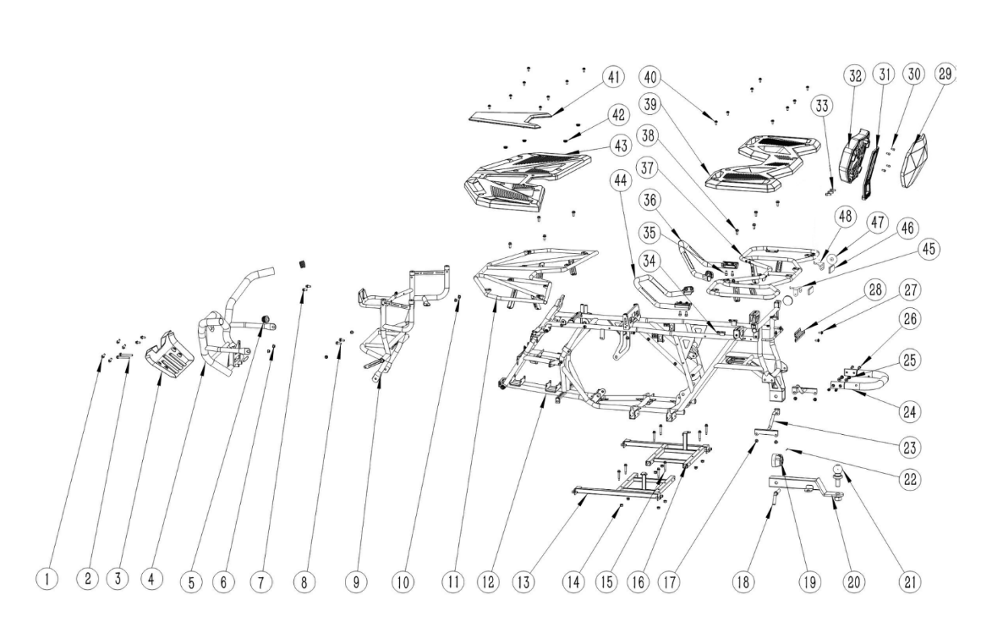

车架及附件组件 Frame and Accessory
序号 | 件号 | 中文名称 | 规格型号 |  | 单位 | 数量 | 订单数量 | 备注
No. | Part No. | Chinese | Type | Description | Unit | Qty. | Order QTY | Remark
1 | 401001046002 | 六角法兰面螺栓-加大系列-B级_镀彩锌 | M8X16_8.8级(GB/T 5789) | bolt | 个 | 6
2 | 401001036003 | 六角法兰面螺栓-加大系列-B级_镀彩锌 | M8X1.25X65-F_8.8级(GB/T5789),要求L=65_lg=37_S=10_dcmax=17 | bolt | 个 | 2
3 | 304147015001 | 前保险杠装饰板_磨砂黑色 | AGA-18/250_共丙339g | Front bumper trim panel | 个 | 1
4 | 303074053002 | 前保险杠_喷塑磨砂黑 | AGA-18/250 | Front bumper | 个 | 1
5 | 304148001001 | 前保险杠堵塞_黑色 | AGA-18_三元乙丙_硬度60HA | The front bumper is clogged. | 个 | 2
6 | 404004002002 | 粗牙全金属六角法兰面锁紧螺母_镀彩锌 | M8(GB/T 6187.1) | nut | 个 | 2
7 | 401001046002 | 六角法兰面螺栓-加大系列-B级_镀彩锌 | M8X16_8.8级(GB/T 5789) | bolt | 个 | 2
8 | 401001049002 | 六角法兰面螺栓-加大系列-B级_镀彩锌 | M8X20_8.8级(GB/T 5789) | bolt | 个 | 2
9 | 303080018002 | 前塑件支架_喷塑磨砂黑 | AGA-18/250 | Pre-forming part support structure | 个 | 1
10 | 404004002002 | 粗牙全金属六角法兰面锁紧螺母_镀彩锌 | M8(GB/T 6187.1) | nut | 个 | 2
11 | 314005030002 | 前货架_喷塑磨砂黑色 | AGA-18/250 | front rack | 个 | 1
12 | 303002215002 | 车架总成_喷塑磨砂黑 | AGA-18/250-T3B_脚后刹 | Frame assembly | 个 | 1
13 | 303214003002 | 脚踏板支架左_喷塑磨砂黑 | AGA-18/250 | Left pedal bracket | 个 | 1
14 | 404004002002 | 粗牙全金属六角法兰面锁紧螺母_镀彩锌 | M8(GB/T 6187.1) | nut | 个 | 8
15 | 401001032002 | 六角法兰面螺栓-加大系列-B级_镀彩锌 | M8X1.25X45-F_8.8级(GB/T5789),要求L=45_lg=23_S=10_dcmax=17 | bolt | 个 | 8
16 | 303215003002 | 脚踏板支架右_喷塑磨砂黑 | AGA-18/250 | Right pedal bracket | 个 | 1
17 | 401001046002 | 六角法兰面螺栓-加大系列-B级_镀彩锌 | M8X16_8.8级(GB/T 5789) | bolt | 个 | 4
18 | 609043002001 | 拖车球支架插销_镀蓝白锌 | AGA-18/250_圆钢φ14 | Trailer ball bracket pin | 个 | 1
19 | 316008019001 | 拖车电源接口_黑色 | AGA-18/250_线长350mm_六孔防水插件 | Trailer power interface | 个 | 1
20 | 303200005002 | 拖车球支架_喷塑磨砂黑色 | AGA-18/250 | Trailer ball bracket | 个 | 1
21 | 303203002001 | 拖车球_镀铬 | TCQ-50_球直径￠50_总高120_带六角螺母M22X1.75和弹垫￠22_,认证标识：E13 A50-X D1.16 S20 55R014597 | Trailer ball | 个 | 1
22 | 407010001001 | 弹簧销_镀彩锌 | ￠2.0X40mm | Spring pin | 个 | 1
23 | 303071008002 | 后挡泥板支架_喷塑磨砂黑 | AGA-18 | Rear fender bracket | 个 | 2
24 | 303314001002 | 后提手_喷塑磨砂黑 | AGA-18/250 | lift hands | 个 | 1
25 | 404004002002 | 粗牙全金属六角法兰面锁紧螺母_镀彩锌 | M8(GB/T 6187.1) | nut | 个 | 4
26 | 403005058002 | 内六角圆柱头螺钉_镀彩锌 | M8X20_8.8级(GB/T70.1) | screw | 个 | 4
27 | 401010009001 | 内六角花形法兰面螺钉_镀黑锌 | M6X20_法兰面直径φ17.5 | screw | 个 | 2
28 | 303311003001 | 牌照固定支架_喷塑磨砂黑色 | AGA-18/250 | License plate bracket | 个 | 1
29 | 新加码 | 后靠背装饰盖_注塑红色 | AGA-18/250_PP_重297g | cover of backrest | 个 | 1
30 | 403005040001 | 内六角圆柱头螺钉_镀彩锌 | M6X12_4.8级(GB/T70.1) | screw | 个 | 4
31 | 609015011006 | 后靠背支架_氧化银色 | AGA-18/250_锻铝6061 T6 | frame of backrest | 个 | 1
32 | 313022001001 | 后靠背_黑色 | AGA-18/250_乳胶海绵 | backrest | 个 | 1
33 | 403005058003 | 内六角圆柱头螺钉_不锈钢 | M8X20_8.8级(GB/T70.1) | screw | 个 | 3
34 | 404022001001 | 竖条纹铆螺母_镀彩锌 | M6X15 | nut | 个 | 34
35 | 403005056001 | 内六角圆柱头螺钉_三价彩 | M8X16_8.8级(GB/T70.1) | screw | 个 | 4
36 | 314022001001 | 后扶手右_黑色 | AGA-18/250 | right armrest | 个 | 1
37 | 314001088202 | 后货架_喷塑磨砂黑色 | AGA-18/250_带旗杆座 | rear rack | 个 | 1
38 | 401001049002 | 六角法兰面螺栓-加大系列-B级_镀彩锌 | M8X20_8.8级(GB/T 5789) | bolt | 个 | 8
39 | 605001015008 | 后货架板_磨砂黑色 | AGA-18/250_PP_重1412g | rear rack cover | 个 | 1
40 | 401010009001 | 内六角花形法兰面螺钉_镀黑锌 | M6X20_法兰面直径φ17.5 | screw | 个 | 16
41 | 304147016001 | 前货架盖板_磨砂黑色 | AGA-18/250_PP_重261g | front rack cover | 个 | 1
42 | 301061001001 | 尾灯蘑菇头胶-黑色 | 尾灯蘑菇头胶-5230351-1833 | Rubber cap | 个 | 4
43 | 605003007007 | 前货架板_磨砂黑色 | AGA-18/250_PP_重1460g | Front shelf board | 个 | 1
44 | 314021001001 | 后扶手左_黑色 | AGA-18/250 | left armrest | 个 | 1
45 | 609011003004 | 反射片固定座左_喷塑磨砂黑 | AGA-18/250-T3B | Reflector holder-left | 个 | 1
46 | 318006008001 | 后回复反射器_红色 | KM-202_(IA-E4-023712)_方形_DOT-SAE-A-03 CQC/带E-Mark 、DOT、CQC认证 | rear reflector | 个 | 2
47 | 318006007001 | 侧回复反射器_红色 | KM-101_CQC(IA-E4-02.3298)_圆形_DOT-SAE-A-03/带E-Mark 、DOT、CQC认证 | side reflector | 个 | 2
48 | 609011003005 | 反射片固定座右_喷塑磨砂黑 | AGA-18/250-T3B | Reflector holder-right | 个 | 1

